広場2
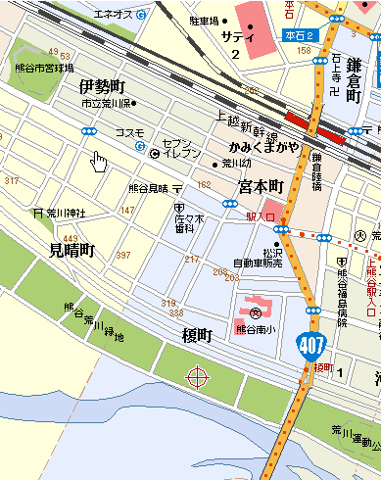
荒川西緑地 自由広場2 会場のご案内と注意事項

1 | 駐車スペースは限られておりますのでできるだけチーム乗り合わせでの来場をお勧めします。
 | 駐車場での盗難、選手の事故等は十分注意し、発生の場合は当該チームで処理願います。
2 | グランド周りの道路にご注意ください。
 | グランド周辺の道路で事故が発生しております。
 | グランドからボールを追っての飛び出し、駐車している車の陰からの飛び出しには選手はもちろん、
 | そのご家族、チームスタッフの皆様も充分注意頂けますようお願い致します。
3 | 荒川にご注意ください。
 | ボールが川に入って流され事故につながるケースがあります。
 | 川側にボールを蹴らない練習、アップの意識をお願い致します。
 | もしボールが落ちた場合は大橋側東ピッチに たも（網）を用意しております。
 | 荒川にボールが落ちた場合決して子供達だけでの行動はもちろん大人の方もひとりで対応せず、
 | 場合によってはあきらめるという判断も選択肢としてお持ちいただきますようお願い致します。
4 | チームのアップスペースはレイアウト指定の場所でお願いします。
 | スペースが限られており申し訳ありませんが使用範囲は自由広場2となっております。
 | ゲートボール場、グランドゴルフ場でのアップ、ボールの扱いはしないようお願いいたします。
 | チーム間での調整、ご協力よろしくお願いいたします。
5 | 会場ではチーム関係者として、マナーの向上を心がけてください。
 | 飲食をはじめとするごみは持ち帰りいただけますようお願いいたします。
6 | 大会要項を今一度ご確認ください。
 | 本大会の実施要綱に目を通していただき、ルール、注意事項、ゲームスケジュールをご確認頂けますようお願い致します。
7 | ピッチ設営の為のおおよそのポイントはマークされておりますのでご活用ください。

荒川西緑地 自由広場2 会場レイアウト：

 |  |  | 土手にも平らな面がありchuusha スペースとして利用できます

 |  |  |  |  |  | 土手側砂利 駐車ｽﾍﾟｰｽ

 |  |  |  | 道路は徐行、また飛び出しにもご注意ください |  |  |  |  |  |  |  | 荒

ｿﾌﾄﾎﾞｰﾙ場 |  |  |  | チーム控えスペース |  |  | トイレ | チーム控えスペース
 |  |  | アップ用 ピッチ |  | 観戦スペース |  |  | 観戦スペース |  | アップ用 ピッチ |  | 川

 |  |  |  |  | Aピッチ |  |  | Bピッチ |  |  | ｸﾞﾗﾝﾄﾞｺﾞﾙﾌ場
ｹﾞｰﾄﾎﾞｰﾙ場
 |  |  |  |  |  |  |  |  |  |  |  | 大
 |  |  |  |  | ﾍﾞﾝﾁ | ﾍﾞﾝﾁ |  | ﾍﾞﾝﾁ | ﾍﾞﾝﾁ
 |  |  |  |  |  |  | 本部
 |  |  |  |  |  |  |  |  |  |  |  | 橋
 |  |  | →この方向で駐車ください |  |  | 道路片側駐車スペース |  |  | →この方向で駐車ください

 |  | 砂利場ですがチーム控えスペースとして利用可能です。

 |  |  |  |  |  | 荒川

大麻生
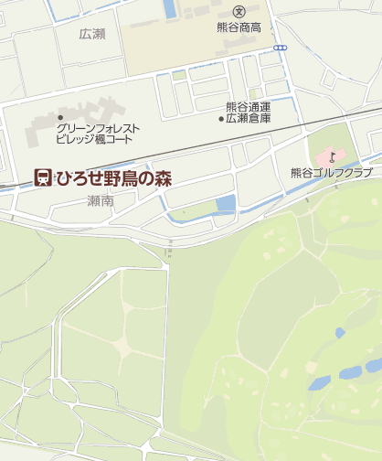
県立大麻生運動公園レイアウト
 |  |  |  |  |  |  |  | ● | ボールパーソン
 |  |  |  |  |  |  |  |  |  |  | 荒川側 |  |  |  |  | ゴール置場 駐車禁止

 |  |  |  |  |  |  |  |  |  | グランドゴルフ場使用禁止

 |  |  |  |  |  |  |  |  |  |  |  |  |  |  | ● |  | ●
 |  |  |  |  |  |  |  | WC |  |  |  |  | 観 戦 | Cピッチ 68ｘ50
 |  |  |  |  |  |  |  |  |  |  |  |  | 観 戦 |  |  |  |  | 選手

 |  |  |  |  |  |  |  | アップ用ピッチ
 |  |  |  |  |  |  |  |  |  |  |  |  |  |  |  |  |  | 選手

本部
 |  |  |  |  |  |  |  |  |  |  |  |  |  |  | ● |  | ●
 |  |  |  | ● |  | ●
 |  |  | Eピッチ 68ｘ50 |  |  |  | 観 戦
 |  | 選手
土手の上を徐行にて走行

 |  |  |  |  |  |  |  |  |  |  |  | アップスペース
 |  | 選手

 |  |  |  | ● |  | ●

 |  |  |  |  |  |  |  | WC |  | 身障者ｽﾍﾟｰｽ 駐車禁止

 |  |  |  |  |  |  |  |  |  |  |  | 駐車場

 |  |  |  |  |  | ソフトボール場 使用注意

 |  |  |  |  |  |  |  |  | 野鳥の会の駐車場 (コーン設置スペース) は、駐車禁止です。

 |  | スロープ、土手につながります。 |  |  |  |  |  |  | 土手側

注意事項 |  |  |  |  | ※ 9時から14時までの車両循環ルール：時計反対まわり

1 | 駐車場の身障者スペースには対象者以外は駐車しないようにしてください。

2 | 野鳥の会の駐車場 (コーン設置スペース) は、駐車禁止です。

3 | 荒川側ゴール置場には駐車しないようにしてください。

4 | 道路に駐車する場合はグランド側に駐車しないようにしてください。

5 | アップスペースはお互いの状況を確認し譲り合って使用ください。

6 | グランドゴルフ場の使用はできません。
 | ソフトボール場は注意して使用してください。

7 | ゴミは持ち帰り美化にご協力願います。

8 | ベンチサイドゴール裏にボールパーソン２名のご協力をお願いします。

広場3
第4種リーグ 9月4日（土）
 | 荒川緑地広場3 後期第3節

 |  |  |  |  |  |  |  | 堤防 控えスペースとしても使用できます。

 |  |  | 堤防スロープ
 |  |  |  | 土手につながります。

トイレ
トイレ
 |  |  |  |  |  |  |  |  |  |  | 本部

トイレ
トイレ
 | 他の団体の
 |  | 駐車スペース
 |  |  |  |  |  |  | A ピッチ |  |  |  |  | B ピッチ
 | 臨時駐車スペース

 | サッカー協会の
 | 駐車スペース
 |  | 敷地の半分のみ

 |  |  | こちらのスペースでは場所によって同じチームであれば縦の重なり駐車もお願いいたします。
 |  |  |  |  |  |  |  |  |  | 駐車スペース

 |  |  |  |  |  |  |  |  | 荒川

 |  |  |  |  | 注意事項
 |  |  |  |  | 1 | アップﾟスペースはお互いの状況を確認し譲り合って使用ください。
 |  |  |  |  | 2 | ゴミは持ち帰り美化にご協力願います。

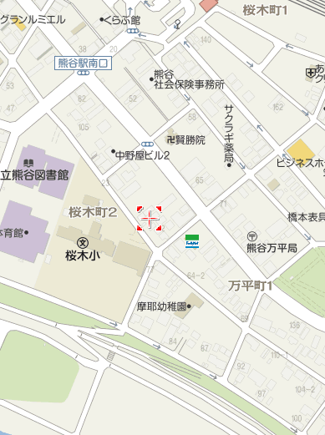

ｺﾝﾋﾞﾆの交差点を荒川側に曲がります。
ｺﾝﾋﾞﾆの交差点を荒川側に曲がります。

土手を登って、荒川側に降りていきます。
土手を登って、荒川側に降りていきます。

荒川緑地広場3
荒川緑地広場3

小原運動公園
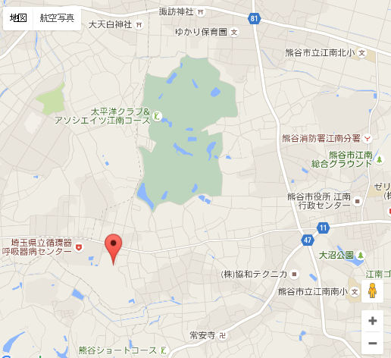
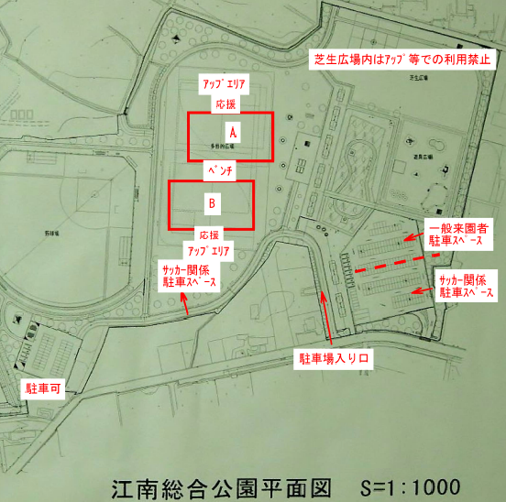
小原運動公園
レイアウト・注意事項

送り迎えは別にして駐車場利用は1チーム10台とする。

